Лист1
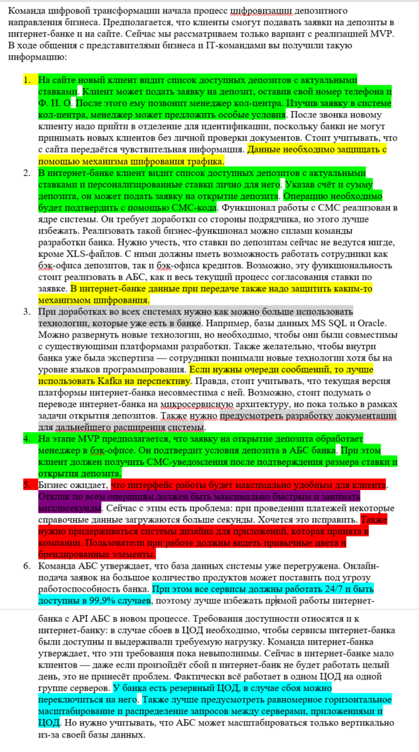
Код | Требования | Комментарий
F | Функциональные (Functionality)
1 | Я, как посетитель Сайта, хочу иметь возможность подать заявку на депозит с указанием своих контактных данных, для экономии времени, затрачиваемого на открытие депозита
2 | Я, как посетитель Сайта хочу иметь возможность просмотреть список предлагаемых банком депозитов с актуальными ставками, для экономии времени, затрачиваемого на выбор и открытие депозита
3 | Я, как менеджер call-центра должен иметь возможность просмотреть поданные заявки и зафиксировать в заявке особые условия, для того что бы клиент принял решение открыть депозит
4 | Я, как клиент Интернет-банка, хочу иметь возможность просмотреть список доступных мне депозитов с персональным ставками, для экономии времени, затрачиваемого на выбор и открытие депозита
5 | Я, как клиент Интернет-банка, хочу иметь возможность создать зявку на открытие депозита с указанием счёта и суммы депозита, для экономии времени, затрачиваемого на выбор и открытие депозита
6 | Я, как клиент Интернет-банка, хочу иметь возможность подтверждения заявки на открытие депозита с помощью СМС, для снижения риска ошибочных или мошеннических действий от моего имени
7 | Я, как сотрудник отдела кредитования, хочу иметь возможность согласования ставки депозита, для снижения времени, затрачиваемого на обработку заявки на открытие депозита
8 | Я, как сотрудник отдела кредитования, хочу иметь возможность расчета итоговой ставки по депозитам, для снижения времени, затрачиваемого на обработку заявки на открытие депозита
9 | Я, как менеджер call-центра должен иметь возможность просмотреть итоговые ставки по депозитам и указать их в заявке, для снижения времени, затрачиваемого на обработку зявки на открытие депозита
10 | Я, как менеджер бэк-офиса, должен иметь возможность подтверждения условий депозита в заявке на открытие депозита (при этом депозит должен автоматически открываться в АБС), для снижения времени, затрачиваемого на обработку заявки на открытие депозита
11 | Я, как клиент банка, хочу иметь возможность получать СМС с оповещением об открытии депозита с указанием условий депозита, для снижения риска ошибочных или мошеннических действий от моего имени
U | Удобство использования (Usability)
1 | Интерфейс работы в Интернет-клиенте должен быть максимально удобным для клиента | Требование требует детализации
2 | Дизайн Интернет-банка должен соответствовать системе дизайна для приложений, которая принята в компании
3 | Дизайн Сайта должен соответствовать системе дизайна для приложений, которая принята в компании
R | Надёжность (Reliability)
1 | Доступность АБС 99,9%
2 | Доступность Интернет-банка 99,9%
3 | Доступность системы call-центра 99,9%
4 | В случае недоступности АБС, Интернет-банк должен иметь возможность принимать заявки
5 | Предусмотреть равномерное горизонтальное масштабирование и распределение запросов между серверами, приложениями и ЦОД
6 | Переключение на резервный ЦОД должно осуществляться в ручном режиме
P | Производительность (Performance)
1 | Отклик по всем операциям c API должен быть максимально быстрым и занимать не более (строго меньше) 1 секунды
S | Поддерживаемость (Supportability)
1 | Должна быть разработана документация на существующее решение и разрабатываемое MVP | Инструкция по развертыванию Спецификация API Структура БД Очереди и формат сообщений Система классификации и кодирования
2 | При доработках во всех системах нужно как можно больше использовать технологии и языки программирования, которые уже есть в банке
+R | + Ограничения (Restricitions)
1 | Для очереди сообщений необходимо использовать Kafka
2 | Трафик с Сайта должен передаваться по https
3 | Трафик с Интернет-клиента должен передаваться по https
4 | Не дорабатывать функционал подрядчика в интернет-банке
5 | Использовать платформы Java, .NET, PHP
6 | Нужно использовать микросервисную архитектуру при разработке в интернет-банке
7 | АБС поддерживает только вертикальное масштабирование
8 | Следует избегать прямого обмена данными между онлайн-банком и АБС
9 | Использовать существующие базы данных Oracle, MS SQL

